Simulación
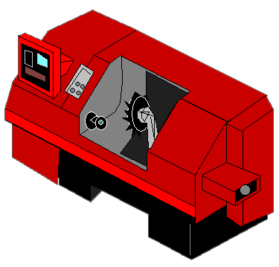
FABRICACION DE TORNILLOS 6" X 1/2 ACERO |  |  | E1 | Corte varilla |  |  |  |  |  | E2 | Troquelado cabeza |  |  |  |  |  |  |  |  | Roscado tornillo
 |  |  |  |  | Entrada |  | Salida |  |  |  |  | Entrada |  |  |  |  | Salida
Turno/horas: |  |  |  | Tiempo |  |  |  |  |  |  |  |  |  |  |  |  |  |  |  |  | Entrada
Seg/turno |  |  |  | USP |  |  |  |  |  |  |  |  |  |  |  |  |  |  |  |  |  |  | E3
Seg/Trascurridos: |  |  |  | Produc.
% de ocupacion |  |  |  | % Pcc.
Parametros 1
Procesos |  | USP/seg |  |  |  |  |  |  |  | m
P1 | Corte varilla | 4.5
P2 | Troquelado cabeza | 2.8
P3 | Roscado tornillo | 8.6
P4 | Pulido | 7.5
P5 | Empaque | 10.2

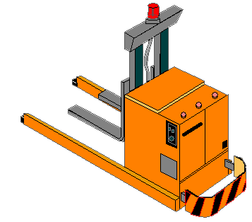
Parametros 2
Estaciones trabajo |  | Dist/mt |  |  |  |  |  |  |  |  |  |  |  |  |  |  |  |  |  |  | Salida
E1 | Torno CNC 1 | 2.8 |  |  |  |  |  |  |  |  |  |  | E5 |  |  |  |  |  | E4
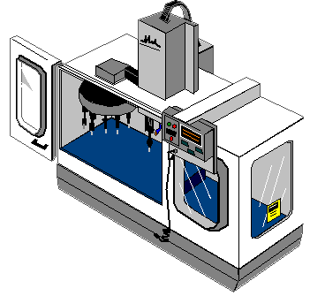
E2 | Trqueladora Electrica |  |  |  |  |  |  |  | Entrada |  |  |  |  |  | Salida |  |  | Entrada
E3 | Torno CNC 2 | 5.6
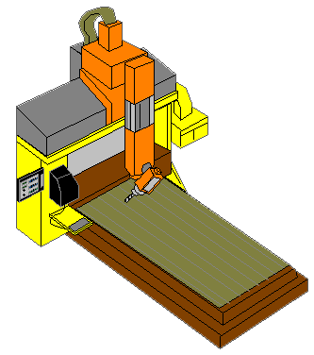
E4 | Fresadora | 3.4
E5 | Selladora | 2.2

Parametros 3
Puntos |  | Lote/Und |  |  |  |  |  |  | m |  |  |  |  |  |  |  |  | m |  |  |  | m
E1 hasta E2 |  | 50 |  | Distribucion |  |  |  | Empaque |  |  |  |  |  | Pulido
E2 hasta E3 |  | 100
E3 hasta E4 |  | 50
E4 hasta E5 |  | 30
Parametros 4 |  |  |  | Puntos |  | Dist/m |  |  |  |  |  |  |  |  | Proceso | Salida
Improductivos |  | Lote/Und |  | E1-E2
Ausentismo |  | 5.0% |  | E2-E3
Reprocesos |  | 7.0% |  | E3-E4
Paro de maquina |  | 4.5% |  | E4-E5

